Diodi
CONSIGLIAMO DI APRIRE IL FILE CON EXCEL PER VISUALIZZARE CORRETTAMENTE L'IMPAGINAZIONE COME INTESA DAGLI AUTORI

GRUPPO D7
COSTA, DI PAOLA, DUI
ESPERIMENTO 6
DIODI

DIODO SILICIO

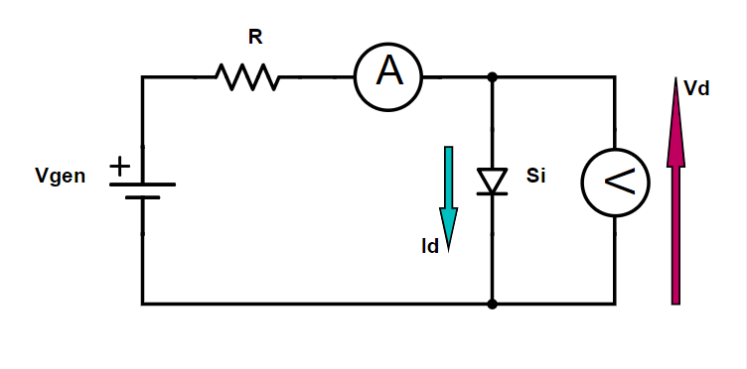
 |  |  |  |  |  |  | R (kΩ) | σR (kΩ)
 |  |  |  |  |  |  | ponte RLC | errore di sensibilità del ponte RLC
 |  |  |  |  |  |  | 2.240 | 0.001

Vgen (V) | σVgen (V) | Vd (V) | σVd (V) | σVd / Vd | Id (mA) | σId (mA) | σId / Id
generatore di tensione DC | errore di sensibilità del generatore di tensione DC | Amprobe 37XR-A | datasheet dell'Amprobe 37XR-A | errore relativo su Vd | Amprobe 37XR-A | datasheet dell'Amprobe 37XR-A | errore relativo su Id
0.0 | 0.1 | 0.0000 | 0.0005 | ∞ | 0.00 | 0.01 | ∞
0.1 | 0.1 | 0.1028 | 0.0006 | 0.59% | 0.00 | 0.01 | ∞
0.2 | 0.1 | 0.1874 | 0.0007 | 0.37% | 0.00 | 0.01 | ∞
0.3 | 0.1 | 0.2946 | 0.0008 | 0.27% | 0.00 | 0.01 | 1000.50%
0.4 | 0.1 | 0.3712 | 0.0009 | 0.23% | 0.00 | 0.01 | 714.79%
0.5 | 0.1 | 0.4128 | 0.0009 | 0.22% | 0.05 | 0.01 | 22.72%
0.6 | 0.1 | 0.4456 | 0.0009 | 0.21% | 0.11 | 0.01 | 9.51%
0.7 | 0.1 | 0.457 | 0.001 | 0.21% | 0.15 | 0.01 | 7.21%
0.8 | 0.1 | 0.459 | 0.001 | 0.21% | 0.16 | 0.01 | 6.95%
0.9 | 0.1 | 0.470 | 0.001 | 0.21% | 0.21 | 0.01 | 5.33%
1.0 | 0.1 | 0.478 | 0.001 | 0.20% | 0.26 | 0.01 | 4.39%
1.2 | 0.1 | 0.492 | 0.001 | 0.20% | 0.36 | 0.01 | 3.32%
1.4 | 0.1 | 0.498 | 0.001 | 0.20% | 0.41 | 0.01 | 2.96%
1.6 | 0.1 | 0.509 | 0.001 | 0.20% | 0.52 | 0.01 | 2.41%
1.8 | 0.1 | 0.515 | 0.001 | 0.20% | 0.61 | 0.01 | 2.14%
2.0 | 0.1 | 0.521 | 0.001 | 0.20% | 0.70 | 0.01 | 1.93%
3.0 | 0.1 | 0.543 | 0.001 | 0.19% | 1.15 | 0.01 | 0.94%
4.0 | 0.1 | 0.558 | 0.001 | 0.19% | 1.58 | 0.01 | 0.82%
5.0 | 0.1 | 0.570 | 0.001 | 0.19% | 2.05 | 0.02 | 0.74%
6.0 | 0.1 | 0.579 | 0.001 | 0.19% | 2.47 | 0.02 | 0.70%
7.0 | 0.1 | 0.587 | 0.001 | 0.19% | 2.94 | 0.02 | 0.67%
8.0 | 0.1 | 0.593 | 0.001 | 0.18% | 3.37 | 0.02 | 0.65%
9.0 | 0.1 | 0.599 | 0.001 | 0.18% | 3.83 | 0.02 | 0.63%
10.0 | 0.1 | 0.604 | 0.001 | 0.18% | 4.28 | 0.03 | 0.62%
11.0 | 0.1 | 0.609 | 0.001 | 0.18% | 4.74 | 0.03 | 0.61%
12.0 | 0.1 | 0.612 | 0.001 | 0.18% | 5.18 | 0.03 | 0.60%
13.0 | 0.1 | 0.616 | 0.001 | 0.18% | 5.63 | 0.03 | 0.59%
14.0 | 0.1 | 0.619 | 0.001 | 0.18% | 6.08 | 0.04 | 0.58%
15.0 | 0.1 | 0.623 | 0.001 | 0.18% | 6.55 | 0.04 | 0.58%
16.0 | 0.1 | 0.626 | 0.001 | 0.18% | 6.99 | 0.04 | 0.57%

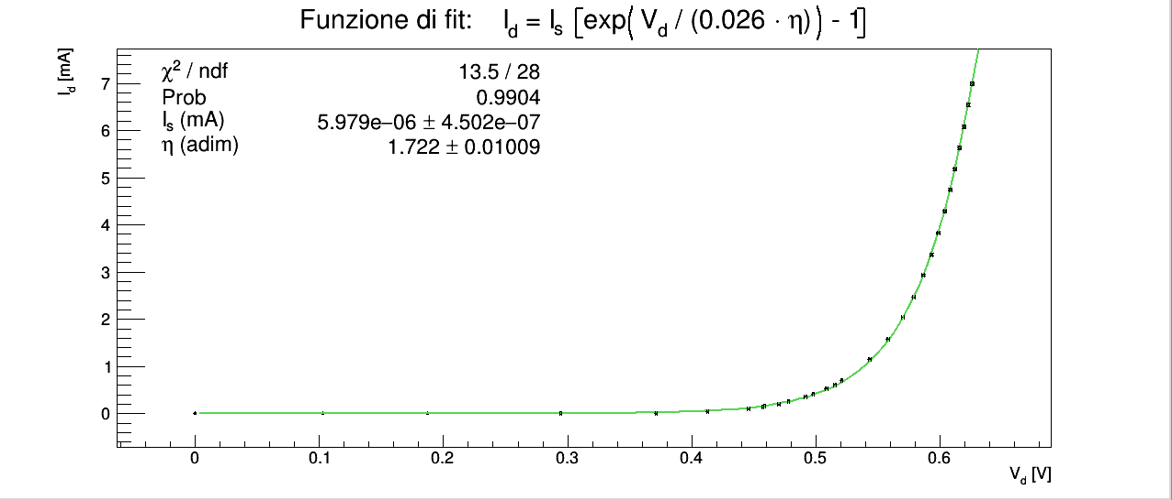
"Ricavare sperimentalmente la caratteristica del diodo al silicio e quella di un diodo LED ed effettuare una regressione dei dati con la curva teorica (equazione di Shockley): I_{d} = I_{s} (e^{Vd / ηVT} - 1) dove: V_{T} = kT/e = 26 mV (per T = 300 Kelvin, e = carica dell’elettrone, k = costante di Boltzmann, T = temperatura assoluta).
Dai dati sperimentali si può ricavare η (detto fattore di idealità) che per diodi al silicio vale circa 2, per poi diminuire ad alte correnti di conduzione del diodo."
La funzione con cui abbiamo fittato i dati è l'equazione di Shockley I_{d} = I_{s} (e^{Vd / ηVT} - 1).
I due fit a lato differiscono nel numero di dati considerati. Nel primo fit abbiamo utilizzato tutti i dati, anche quelli per cui la corrente è nulla (i primi 3 punti sperimentali), nel secondo solo quelli per cui il multimetro ha indicato correnti non nulle, poichè quelle tre misure hanno errore relativo è superiore al 100%. Abbiamo pertanto provato a rifare il fit (secondo grafico) togliendo tali punti. Ad ogni modo tenere i punti sperimentali incriminati o toglierli ha un effetto trascurabile come è possibile notare confrontando i valori di χ² e dei parametri tra i due fit.
In entrambi i fit il valore del χ² è all'interno dell'intervallo critico per 28 gradi di libertà e significatività del 5 %, pertanto accettiamo l'ipotesi nulla che la differenza tra dati e funzione di fit sia dovuta unicamente all'errore casuale.
I valori dei parametri sono verosimili: il fattore di idealità η è giustamente un numero compreso tra 1 e 2, mentre la corrente di saturazione è forse leggermente grande rispetto ai valori più comuni (10⁻⁷ ÷ 10⁻¹² (mA)), ma comunque accettabile considerando l'ampia variabilità di ordini di grandezza tra vari modelli di diodi esistenti.

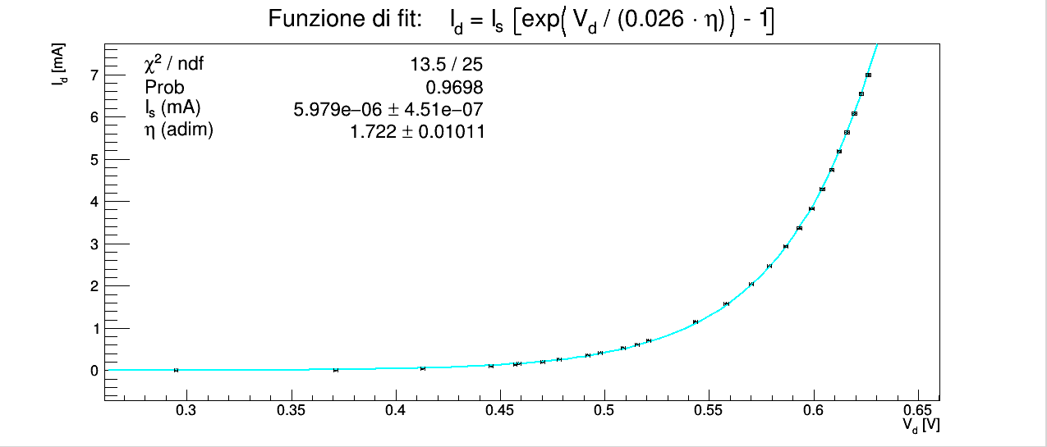

LED

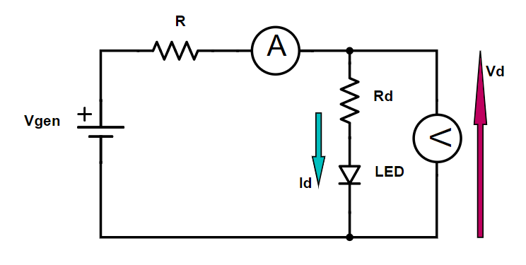
 |  |  |  |  |  |  | R (kΩ) | σR (kΩ)
 |  |  |  |  |  |  | 2.2 | 0.1

Vgen (V) | σVgen (V) | Vd | σVd (V) | σVd / Vd | Id (mA) | σId (mA) | σId / Id
generatore di tensione DC | errore di sensibilità del generatore di tensione DC | Amprobe 37XR-A | datasheet dell'Amprobe 37XR-A | errore relativo su Vd | Amprobe 37XR-A | datasheet dell'Amprobe 37XR-A | errore relativo su Id
0.1 | 0.1 | 0.104 | 0.005 | 4.91% | 0.00 | 0.01 | ∞
0.2 | 0.1 | 0.275 | 0.005 | 1.92% | 0.00 | 0.01 | ∞
0.3 | 0.1 | 0.298 | 0.005 | 1.78% | 0.00 | 0.01 | ∞
0.4 | 0.1 | 0.434 | 0.005 | 1.25% | 0.00 | 0.01 | ∞
0.5 | 0.1 | 0.546 | 0.006 | 1.02% | 0.00 | 0.01 | ∞
0.6 | 0.1 | 0.639 | 0.006 | 0.88% | 0.00 | 0.01 | ∞
0.7 | 0.1 | 0.776 | 0.006 | 0.74% | 0.00 | 0.01 | ∞
0.8 | 0.1 | 0.854 | 0.006 | 0.69% | 0.00 | 0.01 | ∞
0.9 | 0.1 | 0.993 | 0.006 | 0.60% | 0.00 | 0.01 | ∞
1.0 | 0.1 | 1.067 | 0.006 | 0.57% | 0.00 | 0.01 | ∞
1.2 | 0.1 | 1.237 | 0.006 | 0.50% | 0.00 | 0.01 | ∞
1.4 | 0.1 | 1.426 | 0.006 | 0.45% | 0.00 | 0.01 | ∞
1.6 | 0.1 | 1.598 | 0.007 | 0.41% | 0.03 | 0.01 | 33.83%
1.7 | 0.1 | 1.625 | 0.007 | 0.41% | 0.06 | 0.01 | 18.68%
1.8 | 0.1 | 1.643 | 0.007 | 0.40% | 0.08 | 0.01 | 12.70%
2.0 | 0.1 | 1.680 | 0.007 | 0.40% | 0.19 | 0.01 | 5.76%
2.2 | 0.1 | 1.693 | 0.007 | 0.40% | 0.26 | 0.01 | 4.29%
2.4 | 0.1 | 1.705 | 0.007 | 0.39% | 0.34 | 0.01 | 3.42%
2.6 | 0.1 | 1.714 | 0.007 | 0.39% | 0.43 | 0.01 | 2.84%
2.8 | 0.1 | 1.724 | 0.007 | 0.39% | 0.52 | 0.01 | 2.41%
3.0 | 0.1 | 1.730 | 0.007 | 0.39% | 0.60 | 0.01 | 2.16%
4.0 | 0.1 | 1.757 | 0.007 | 0.38% | 1.04 | 0.01 | 0.98%
5.0 | 0.1 | 1.777 | 0.007 | 0.38% | 1.50 | 0.01 | 0.83%
6.0 | 0.1 | 1.790 | 0.007 | 0.38% | 1.92 | 0.01 | 0.76%
7.0 | 0.1 | 1.803 | 0.007 | 0.38% | 2.39 | 0.02 | 0.71%
8.0 | 0.1 | 1.813 | 0.007 | 0.38% | 2.82 | 0.02 | 0.68%
9.0 | 0.1 | 1.823 | 0.007 | 0.37% | 3.30 | 0.02 | 0.65%
10.0 | 0.1 | 1.831 | 0.007 | 0.37% | 3.75 | 0.02 | 0.63%
11.0 | 0.1 | 1.839 | 0.007 | 0.37% | 4.18 | 0.03 | 0.62%
12.0 | 0.1 | 1.846 | 0.007 | 0.37% | 4.63 | 0.03 | 0.61%
13.0 | 0.1 | 1.853 | 0.007 | 0.37% | 5.08 | 0.03 | 0.60%
14.0 | 0.1 | 1.859 | 0.007 | 0.37% | 5.52 | 0.03 | 0.59%
15.0 | 0.1 | 1.866 | 0.007 | 0.37% | 6.00 | 0.04 | 0.58%
16.0 | 0.1 | 1.872 | 0.007 | 0.37% | 6.45 | 0.04 | 0.58%

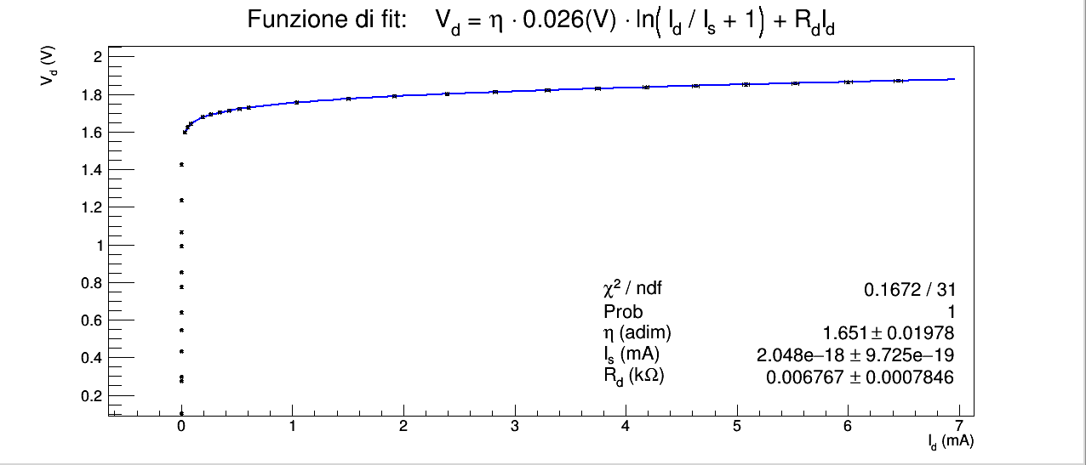
"Il diodo LED ha invece una componente resistiva non trascurabile, che fa sì che l’equazione del diodo ideale non descriva bene l’andamento della I_{d} ad alti valori. Ai capi del diodo quindi è presente anche una caduta di potenziale
V_{Rd} = R_{d}I_{d}.
Non è più quindi possibile ricavare l’espressione analitica di I_{d}(V_{d}), ma è possibile ricavare quella di V_{d}(I_{d}), invertendo la relazione di Shockley ed aggiungendo il termine resistivo:
V_{d} = η V_{T} ln(I_{d} / Is + 1) + R_{d}I_{d}.
Si noti che la funzione è ora trascendente e non è più possibile ricavare I_{d} in funzione di V_{d} , quindi nell’analisi dati del diodo LED effettuare anche il fit di V_{d} (I_{d})."
Analogamente al caso del diodo al silicio abbiamo provato a fittare i dati con la funzione proposta sia per tutti i punti sperimentali (primo grafico e fit) sia eliminando quelli per cui il valore di corrente è nullo (valori evidenziati in azzurro nella tabella precedente).
In questo caso il problema non si pone perchè l'algoritmo di fitting sembra ignorare i valori con I_{d} nullo, forse perchè se ne tenesse conto la relazione tra I_{d} e V_{d} non sarebbe una funzione in quanto lo stesso valore di corrente, cioè zero, ha più di un immagine in tensione.
I due fit sono pertanto identici.
Il χ² di entrambi i fit è minore dell'estremo inferiore dell'intervallo critico per 31 gradi di libertà e 5% di significatività, dunque è possibile ipotizzare che gli errori siano sovrastimati, in particolare sulle tensioni. Gli errori relativi di V_{d} per il LED sono circa il doppio di quelli del diodo al silicio, perchè il voltmetro ha un errore identico per tutti i range (0.5% rdg + 5 dgt) ma i valori di V_{d} tensione per il LED sono circa 3 volte maggiori dei corrispettivi valori per il diodo al silicio. Gli errori relativi di I_{d} invece, sono simili tra le prese dati per i due tipi di diodo, perchè appartengono al medesimo range 1÷7 (mA).
Non sapendo come stimare in manierà più corretta gli errori su V_{d} per il LED concludiamo che non possiamo né accettare né rifiutare l'ipotesi nulla al livello di significatività scelta.
Il fatto che l'equazione di Shockley descriva bene i dati per il diodo al silicio, che la relazione teorica è nota e accettata e che la curva di fit segue molto bene i dati per il LED, tuttavia, ci suggeriscono che molto probabilmente con una misurazione più precisa di V_{d} per il LED, il χ² del fit cadrebbe all'interno dell'intervallo critico e potremmo accettare l'ipotesi nulla.

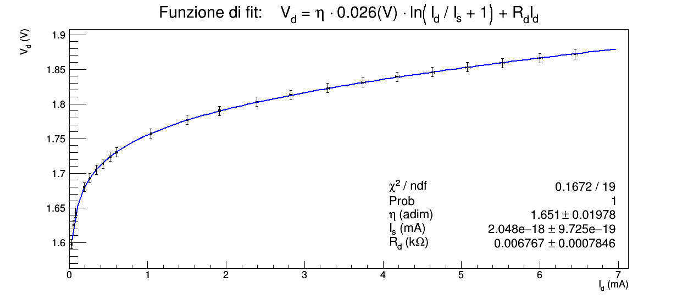

SEMIONDA

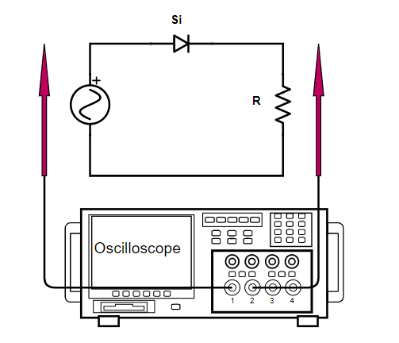
 |  |  |  |  |  | R (kΩ) | σR (kΩ)
 |  |  |  |  |  | ponte RLC | errore di sensibilità del ponte RLC
 |  |  |  |  |  | 2.240 | 0.001

"Applicando all’ingresso del circuito [...] una tensione sinusoidale fornita da un generatore di funzioni, si può osservare con l’oscilloscopio che la tensione di uscita contiene solo la semionda positiva."
Forniamo una tensione di ingresso sinusoidale (canale 1, in giallo) e osserviamo sull'oscilloscopio che sul canale 2 (in blu) l'onda è solo positiva perchè la resistenza del diodo in reverse bias è molto elevata e l'ampiezza della forzante inferiore a quella di voltage breakdown:

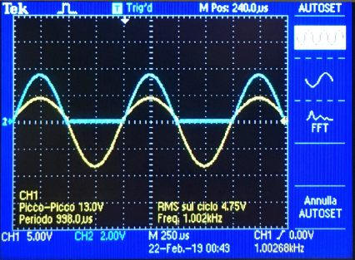

RADDRIZZAMENTO DI UNA SEMIONDA

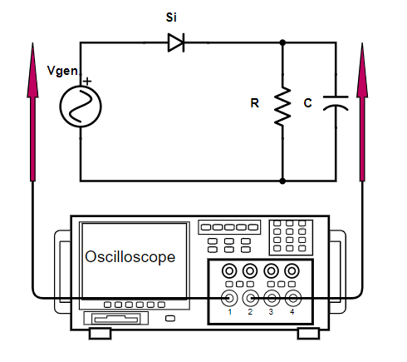
 |  |  |  |  |  |  | C (nF) | sC (nF)
 |  |  |  |  |  |  | ponte RLC | errore di sensibilità del ponte RLC
 |  |  |  |  |  |  | 146.23 | 0.001

"Questa tensione è detta “pulsata” e non sarebbe adatta ad alimentare un circuito elettronico. Per renderla costante nel tempo è necessario mettere un filtro RC come presentato in figura dove la resistenza è da considerare come elemento utilizzatore o carico."
Aggiuingiamo un condensatore C e mantenendo questo fisso variamo R e osserviamo che l'onda sul canale 2 viene raddrizzata sempre meglio via via che la costante di tempo del filtro RC diventa più grande rispetto al periodo dell'onda del segnale in ingresso:

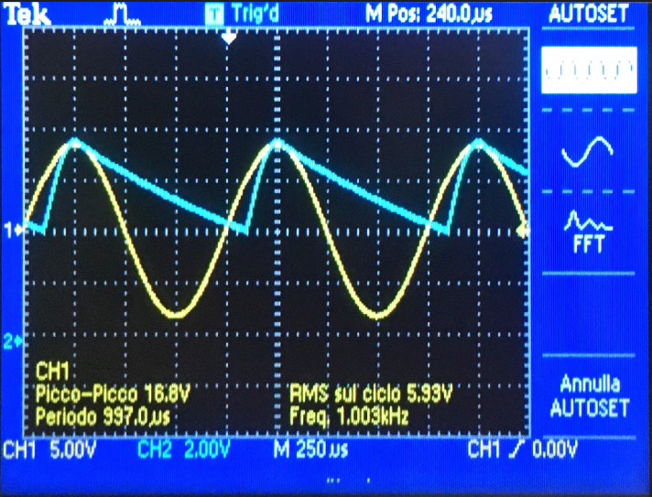
 |  |  |  |  |  |  |  | R (kΩ) | τ (s) | TCH1(s)
 |  |  |  |  |  |  |  | valore dichiarato dal costruttore | R · C | letto sulla figura a fianco
 |  |  |  |  |  |  |  | ≃1 | ≃1.5 10-4 | ≃0.001

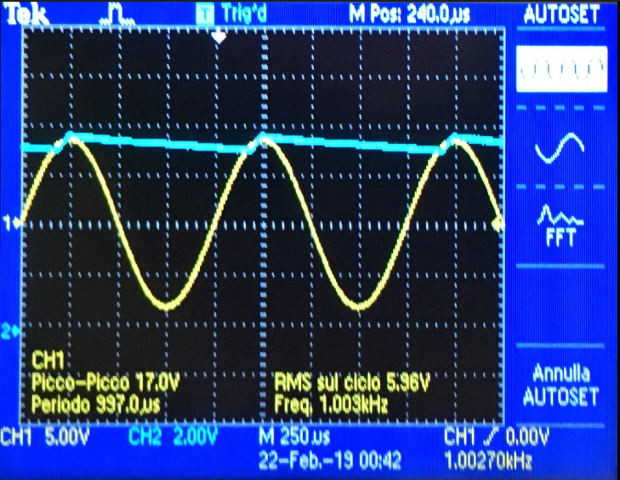
 |  |  |  |  |  |  |  | R (kΩ) | τ (s) | TCH1(s)
 |  |  |  |  |  |  |  | valore dichiarato dal costruttore | R · C | letto sulla figura a fianco
 |  |  |  |  |  |  |  | ≃100 | ≃0.015 | ≃0.001

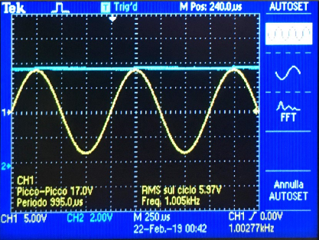
 |  |  |  |  |  |  |  | R (MΩ) | τ (s) | TCH1i(s)
 |  |  |  |  |  |  |  | valore dichiarato dal costruttore | R · C | letto sulla figura a fianco
 |  |  |  |  |  |  |  | ≃1 | ≃0.15 | ≃0.001

